Hoja1
 Instituto de Investigaciones en Materiales UNAM Laboratorio de Difraccion de Rayos X
Misión del laboratorio |  | Proveer servicios de drifraccion de rayos X a estudiantes tecnicos e investigadores del instituto.
Líneas de investigación |  | Laboratorio de uso general, prestador de servicio. Cuando un compuesto cristalino es alcanzado por un haz de radiación cuya longitud de onda es de similar magnitud a la distancia interatómica, éste se difunde dando lugar a diferentes tipos de interferencias que son constructivas en unas direcciones especificas, Esto hace que cada sustancia cristalina presente su propio espectro de difracción y éste sea una auténtica “huella dactilar” del mismo.
Servicio a la industria |  | Difraccion por metodo de polvo, util para determinar: Identificación de fases cristalinas, Análisis de la fase cualitativa y cuantitativa, Análisis de la estructura de cristal, Análisis Rietveld, Alta resolución, Reflectometría, Mapeo del espacio recíproco, incidencia rasante (IP-GID), GISAXS, Microdifracción, Analísis de muestras no planas, Estabilidad de compuestos cristalinos en función de la temperatura. Estudio de transiciones cristalográficas en función de la temperatura.
Web/temporal |  | https://www.vinculacion.iim.unam.mx/pagina/laboratorio-de-difraccion-de-rayos-x---instituto-de-investigaciones-en-materiales.html

No | Nombre del equipo | Estado actual | Prueba | Comentarios | Foto del equipo
1 | Difractrometro D500 Siemens | Descompuesto | Difraccion por metodo de polvo. Se emplea en la caracterización químico-mineralógica de materiales pétreos, cerámica, morteros, pigmentos, cargas, y en la identificación de sus alteraciones y detección de productos de neoformación (sales). Requiere la extracción de una muestra pequeña. | Falla general se requiere diagnostico 2 de agosto 2022 | 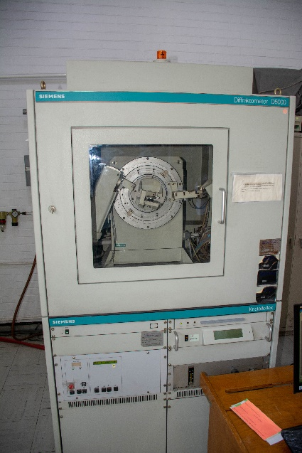
2 | Difractometro Ultima IV Marca Rigaku | Funcionando | Metodo de polvos Haz rasante La técnica de difracción de rayos X con incidencia rasante (GIXRD): se usa fundamentalmente para caracterizar materiales depositados o crecidos sobre sustratos tanto amorfos como monocristalinos, pudiendo realizar identificación de fases, cambios de fase, calculo de tamaño de grano, deformaciones de red, estudios en perfil, estado de oxidación, propiedades mecánicas superficiales. |  | 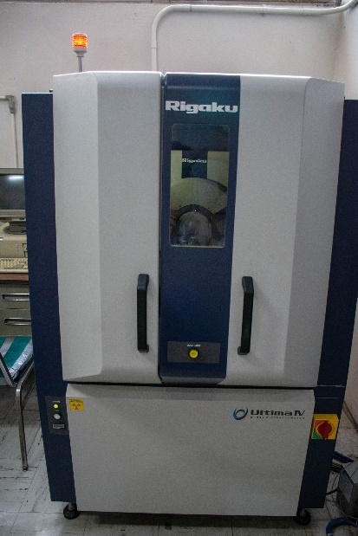 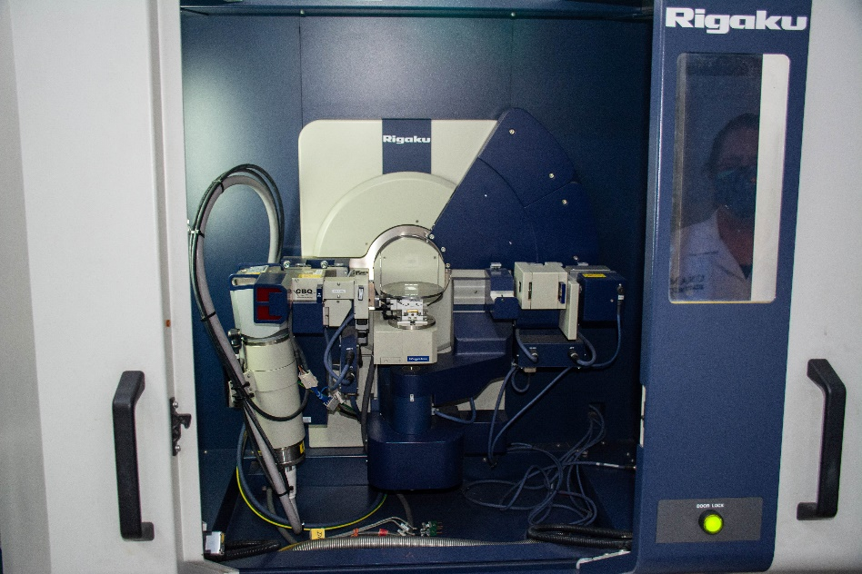
3 | Difractometro D500 Siemens | Fuera de servicio | Difraccion por metodo de polvo. Preparación de muestras de polvo para análisis por XRD de materiales cristalinos. Obtención del patrón de difracción de polvos. Identificación y cuantificación de fases cristalinas presentes Medición del tamaño promedio de cristalitas. Determinación de los parámetros de red. | 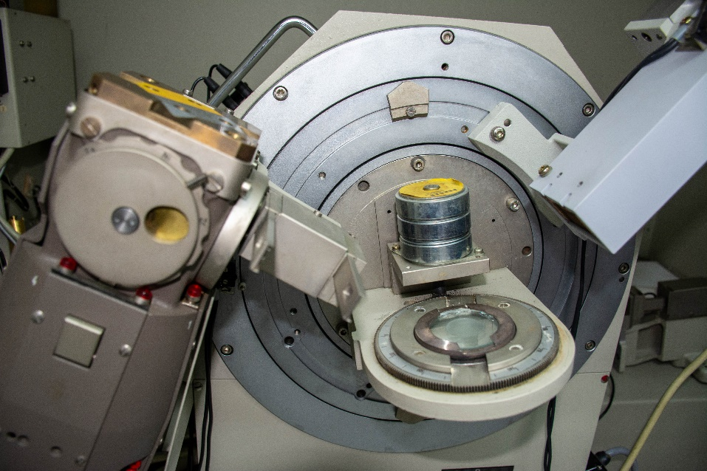 Falla en el circulador de agua | 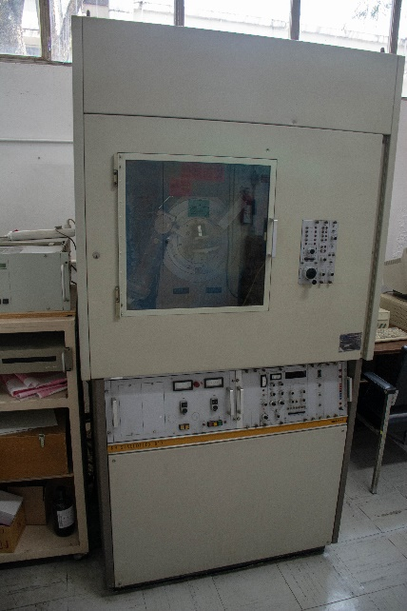
4 | Difractometro D8advance Marca Bruker | Funcionando | Difraccion por metodo de polvo. Modos Difracción de alta resolución en películas y multicapas epitaxiales, mapas del espacio recíproco. Mapas locales en obleas extensas. Reflectividad de rayos X. Caracterización estructural de películas monocristalinas o texturadas. Difracción en incidencia rasante (GID). Usos Películas delgadas tensionadas epitaxialmente. Películas y nanoestructuras magnéticas para aplicaciones en Spintrónica. Películas delgadas y multicapas multiferroicas. Películas de materiales con efectos termoeléctricos (como el efecto Seebeck de spin). |  | 